Estadísticas
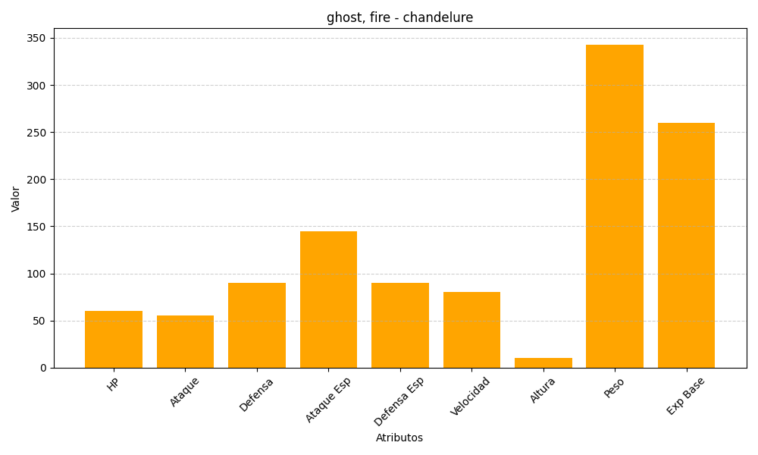
ID | Nombre | Tipo | HP | Ataque | Defensa | Ataque Especial | Defensa Especial | Velocidad | Altura | Peso | Experiencia Base
609 | chandelure | ghost, fire | 60 | 55 | 90 | 145 | 90 | 80 | 10 | 343 | 260

